配色方案
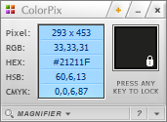
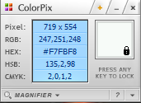
背景色 | 折线图

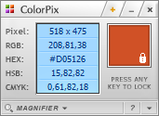
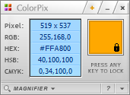
柱形图1 | 柱形图2

VLOOKUP
业绩情况分析图
大区 | 华中 |  | 华中大区
月份 | 月目标 | 实际值
1月 | 58 | 68.84
2月 | 58 | 52.20
3月 | 58 | 70.44
4月 | 58 | 59.59
5月 | 58 | 51.80
6月 | 58 | 65.39
7月 | 58 | 52.37
8月 | 58 | 46.93
9月 | 58 | 59.06
10月 | 58 | 56.60
11月 | 58 | 48.60
12月 | 58 | 40.80
平均值 | 58 | 56.05

VLOOKUP+数据验证
业绩情况分析图
大区 | 港澳台 |  | 港澳台大区
月份 | 月目标 | 实际值
1月 | 53 | 64.86
2月 | 53 | 33.61
3月 | 53 | 46.65
4月 | 53 | 34.12
5月 | 53 | 54.49
6月 | 53 | 54.75
7月 | 53 | 74.25
8月 | 53 | 41.74
9月 | 53 | 75.95
10月 | 53 | 31.88
11月 | 53 | 43.57
12月 | 53 | 51.94
平均值 | 53 | 50.65

空白-准备插入条件格式
业绩情况分析图
大区 | 港澳台
月份 | 月目标 | 实际值
1月 | 53 | 64.86
2月 | 53 | 33.61
3月 | 53 | 46.65
4月 | 53 | 34.12
5月 | 53 | 54.49
6月 | 53 | 54.75
7月 | 53 | 74.25
8月 | 53 | 41.74
9月 | 53 | 75.95
10月 | 53 | 31.88
11月 | 53 | 43.57
12月 | 53 | 51.94
平均值 | 53 | 50.65

VLOOKUP+数据验证+条件格式
业绩情况分析图
大区 | 华南 |  | 华北 | 华东 | 华南 | 华中 | 港澳台
月份 | 月目标 | 实际值
1月 | 44 | 44.17
2月 | 44 | 83.65
3月 | 44 | 31.94
4月 | 44 | 40.31
5月 | 44 | 44.70
6月 | 44 | 47.47
7月 | 44 | 28.93
8月 | 44 | 64.19
9月 | 44 | 53.23
10月 | 44 | 55.08
11月 | 44 | 64.70
12月 | 44 | 33.21
平均值 | 44 | 49.30

